metainformatie
versie 2020-01-09
Dit excel bestand is opgesteld om de modeltermen in IMKL te vertalen naar Nederlandse termen.
De modeltermen in IMKL:
- zijn voor wat betreft de INSPIRE afkomstige termen in het Engels. Deze zijn naar het Nederlands vertaald
- de termen volgen een naamgevingsconventie van geen spaties en hoofletter kleinletter overgang. Deze zijn vervangen door mensleesbare taal.
De modeltermen omvatten:
- namen van objecttypen
- namen van complexe datatypen
- namen van attributen
- namen van waarden in waardelijsten (453 entries) (deze zijn in een apart rdf bestand opgenomen: imkl waardelijsten-xx.rdf https://register.geostandaarden.nl/waardelijst/imkl2015/1.2.1.1/)
blad informatie:
- metainformatie: metagegevens en uitleg over dit document
- conventies: uitgangspunten en uniformering bij IMKL-vertaling
- vertaaltabel: de term in het model en de vertaling daarvan
de bron-informatie is gebaseerd op IMKL2015 v 1.2.1.1_object-attributen-ExtraRegels.xlsx
aangevuld met relevante objecttypen en complexe datatypen die nog in INSPIRE-US zijn genoemd
- IMKL waardelijsten: waarden uit waardelijsten zoals gedefinieerd in IMKL (incl. gwsw, INSPIRE-US-deel): https://github.com/Geonovum/imkl2015/blob/master/waardelijst/1.2.1.1/imkl-waardelijsten-1.2.1.1.rdf
aangevuld met INSPIRE-enumerations gebruikt in IMKL: http://inspire.ec.europa.eu/enumeration.
- IMKL concepten: gedefinieerde termen in conceptenbibliotheek: https://definities.geostandaarden.nl/doc/begrippenkader/imkl
de termen zijn als referentie gebruikt
Gebruikte bronnen voor vertaling:
- Publicatieblad van de Europese unie: VERORDENING (EU) Nr. 1253/2013 VAN DE COMMISSIE van 21 oktober 2013 tot wijziging van Verordening (EU) nr. 1089/2010 ter uitvoering van Richtlijn 2007/2/EG betreffende de interoperabiliteit van verzamelingen ruimtelijke gegevens en van diensten met betrekking tot ruimtelijke gegevens: https://eur-lex.europa.eu/legal-content/NL/TXT/PDF/?uri=CELEX:32013R1253&qid=1578561309702&from=EN
- INSPIRE Register: http://inspire.ec.europa.eu/registry
- INSPIRE feature concept dictionary: http://inspire.ec.europa.eu/featureconcept
- INSPIRE: code list register: http://inspire.ec.europa.eu/codelist
- INSPIRE: enumeration register: http://inspire.ec.europa.eu/enumeration

VERORDENINGEN (werk)
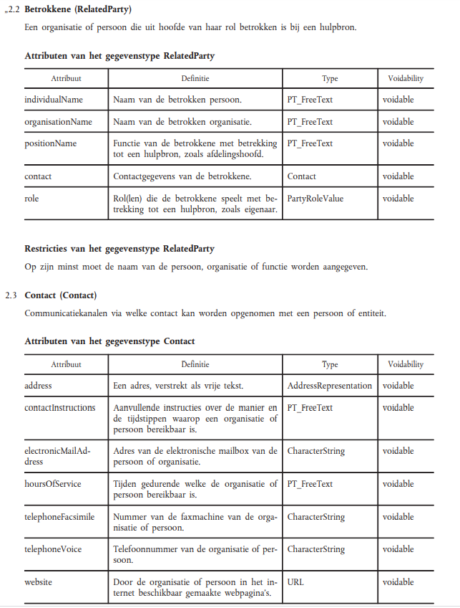
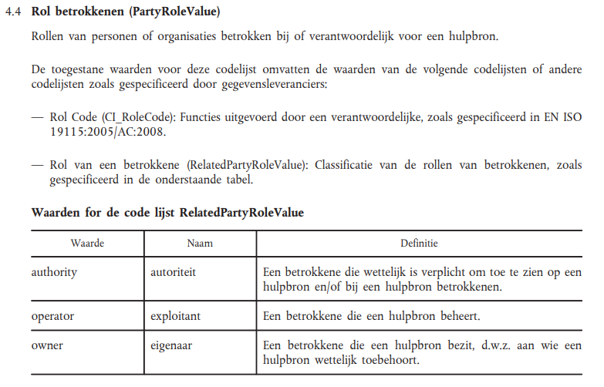
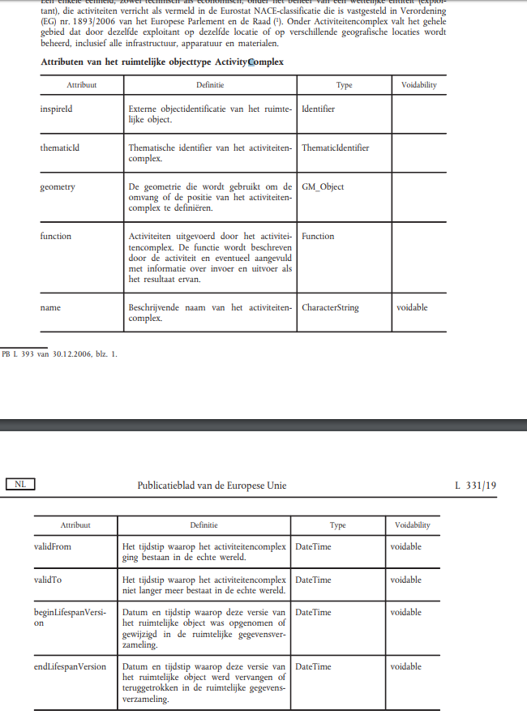
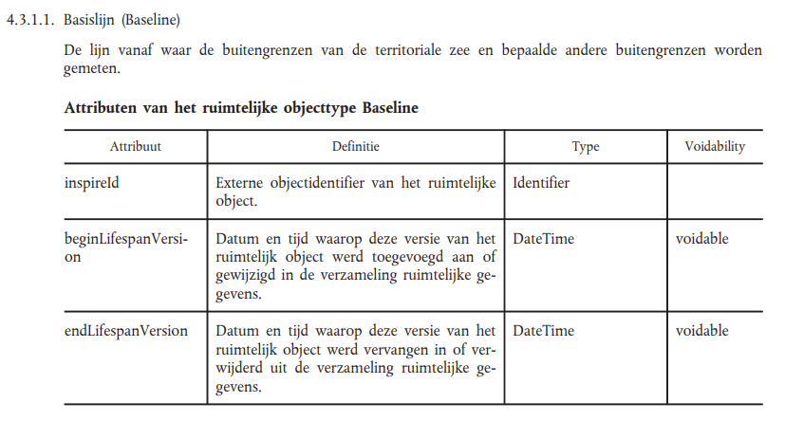
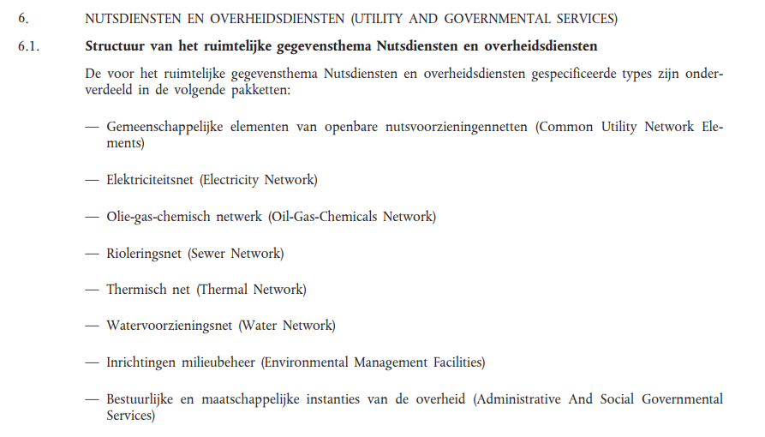
Bron: | VERORDENINGEN - Publicatieblad van de Europoese Unie
 | https://eur-lex.europa.eu/legal-content/NL/TXT/PDF/?uri=CELEX:32013R1253&qid=1578561309702&from=EN

Relevante uitsnedes uit VERORDENINGEN

